Worksheet
 |  |  |  |  | 8 (812) 565 05 34 |  |  | sales@miniworks.ru
 |  |  |  |  | Элиста |  |  | отдел продаж
 |  |  | Адрес |  |  |  |  | Режим работы
 |  |  | Элиста |  |  |  |  | Пн – Пт: с 8:00 до 18:00
SL1500-9005/9005
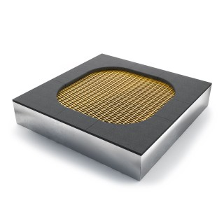 |  | 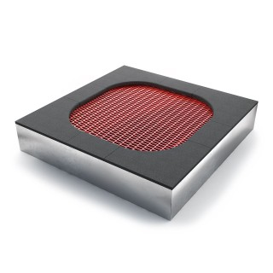 |  | 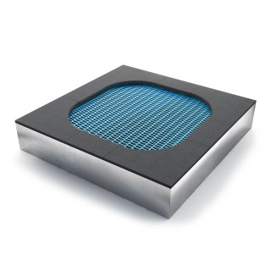 |  | 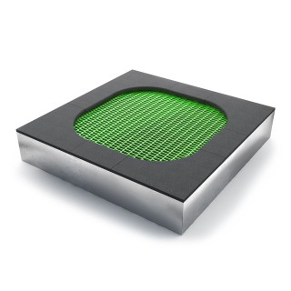 |  | 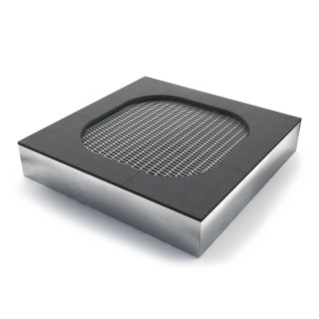 |  | 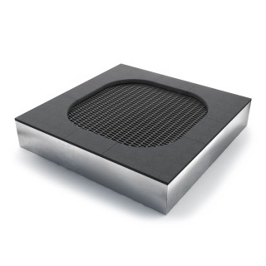
Артикул |  | Цвет |  | от 10000 | от 5000 | от 1000 | от 500 | от 100 | розница | Наличие на 28.07.2026
SL1500-9005/9005 |  | черный/черный |  | ― | ― | ― | ― | ― | ― | —
SL1500-6001/9005 |  | черный/зеленый |  | ― | ― | ― | ― | ― | ― | —
SL1500-3020/9005 |  | черный/красный |  | ― | ― | ― | ― | ― | ― | —
SL1500-1018/9005 |  | черный/желтый |  | ― | ― | ― | ― | ― | ― | —
SL1500-7024/9005 |  | черный/серый |  | ― | ― | ― | ― | ― | ― | —
SL1500-5012/9005 |  | черный/голубой |  | ― | ― | ― | ― | ― | ― | —
 | Все цены указаны в рублях и включают в себя НДС. Все цены указаны при условии 100% предоплаты и действительны в течение 5 дней. Все цены указаны при условии самовывоза продукции со склада в г. Элиста (для иногородних клиентов доставка до склада ТК в г. Элиста бесплатна). Все цены указаны за стандартный цвет для каждого вида изделия (изменение цвета на любой из предлагаемой палитры +20% к стоимости, изменение цвета на любой по системе RAL +50% к стоимости). О возможных сроках поставки заказного товара, необходимо уточнять заранее

